Requerimientos actualizado

REQUISITO FUNCIONAL
Requerimiento de negocio | Módulo | ID RU | requisitos de usuario | ID RF | NOMBRE RF | Descripcion RF | Criterios
Mantener al dia a clientes o usuarios y tener un registro de estos mismos para que esten activos en el sistema | Gestión de usuarios | RU 1.1 | como usuario, quiero poder registrar mi cuenta para interactuar con la pagina | RF 1.1 | registrar usuario | El sistema debe permitir crear un usuario | Dado que el usuario está en el formulario de registro, Cuando ingresa fecha de nacimiento válida y número de documento correcto, Entonces el sistema debe validar que es mayor de edad y permitir el registro mostrando "Usuario registrado exitosamente".
 |  |  |  |  |  |  | Dado que el usuario ingresa una fecha de nacimiento que indica que es menor de edad, Cuando intenta registrarse, Entonces el sistema debe mostrar el mensaje "El usuario debe ser mayor de edad" y no guardar los datos.
 |  | RU 1.2 | como usuario, quiero poder iniciar sesion para poder hacer movimientos en la pagina | RF 1.2 | Inicio de session | El sistema debe permitir el inicio de sesión por medio de login | Dado que el usuario está en el formulario de inicio de sesión, Cuando ingresa correo y contraseña correctos, Entonces el sistema debe permitir el acceso al sistema.
 |  |  |  |  |  |  | Dado que el usuario ingresa credenciales incorrectas,Cuando hace clic en iniciar sesión, Entonces el sistema debe mostrar el mensaje "Correo o contraseña incorrectos"
 |  | RU 1.3 | como cliente quiero poder reestablecer mi contraseña para tener acceso nuevamente a mi usuario | RF 1.3 | recuperar contraseña | El sistema debe enviar un correo al correo registrado | Dado que el usuario está en la opción de recuperar contraseña, Cuando ingresa su nombre completo y correo registrados, Entonces el sistema debe enviar un correo con instrucciones para recuperar la contraseña.
 |  |  |  |  |  |  | Dado que el usuario ingresa un correo no registrado, Cuando solicita la recuperación, Entonces el sistema debe mostrar el mensaje "Correo no encontrado".
 |  | RU 1.4 | como usuario, quiero tener la opcion de cambiar mi clave para tener mas seguridad | RF 1.4 | cambiar clave | El sistema debe permitir al usuario cambiar la clave | Dado que el usuario desea cambiar su contraseña, Cuando ingresa nombre completo y correo correctamente, Entonces el sistema debe permitir actualizar la contraseña.
 |  |  |  |  |  |  | Dado que los datos ingresados no coinciden con un usuario, Cuando intenta cambiar la clave, Entonces el sistema debe mostrar el mensaje "Datos incorrectos".
 |  | RU 1.5 | como cliente, quiero poder solicitar el servicio para agendar una cita de tatuajes | RF 1.5 | crear solicitudes con servicio | El sistema debe Permitir que el usuario solicite servicio | Dado que el usuario está en el formulario de solicitud de servicio, Cuando ingresa cliente, servicio o producto, valor total y fecha correctamente, Entonces el sistema debe registrar la solicitud exitosamente.
 |  |  |  |  |  |  | Dado que el usuario deja campos obligatorios vacíos o con datos inválidos, Cuando intenta registrar la solicitud, Entonces el sistema debe mostrar el mensaje "Datos incompletos o inválidos" y no guardar la información.
administrar todas las citas del tatuador para el desarrollo del tatuaje | Gestion de clientes | RU 2.1 | como administador, quiero aprobar las compras | RF 2.1 | Aprobar una compra | El sistema debe permitir que las compras sean aprobadas únicamente por usuarios con rol tautador y administrador para finalizar un proceso o entrega de un producto | dado que el usuario ya esta registrado en el sistema, Cuando se escanea la compra ya sea fisica o virtual, entonces el sistema genera esto como entrada monetaria y salida del producto o finalizacion del asesoramiento o trabajo del tatuador
 |  | RU 2.2 | como administrador, quiero tener toda la informacion de usuarios inactivos para deshabilitar la cuenta | RF 2.2 | inahbilitar usuarios | El sistema debe permitir inhabilitar o desactivar usuarios para impedir su acceso al sistema para simplificar busqueda de usuarios | dado que hay inactividad el sistema envia correo de inactividad al usuario y deshabilita la cuenta y descata de manera especifica en el sistema que maneja el administrador
 |  | RU 2.3 | como Tatuador ,quiero agendar citas con la id del cliente y la disponibilidad de agenda para un encuentro con el cliente y desarrollar el trabajo ya sea del tatuaje | RF 2.3 | crear citas | El sistema debe permitir crear citas dentro del mismo sistema | Cuando se escanea la compra ya sea fisica o virtual el sistema genera esto como entrada monetaria y salida del producto o finalizacion del asesoramiento o trabajo del tatuador | mono morado
 |  | RU 2.4 | como cliente, quiero poder modificar la cita dependiendo mi disponibilidad | RF 2.4 | modificar citas | El sistema debe permitir modificar citas dentro del mismo sistema | Para modificar citas se nececita: Cliente, tatuador, fecha, hora y estado de la cita.
 |  | RU 2.5 | como cliente , quiero cancelar la cita que tenia agendada | RF 2.5 | cancelar citas | El sistema debe permitir cancelar citas dentro del mismo sistema | para cancelar citas en el sistema se nececita: el id e usuario, id de la cita, cuenta de admin

 |  | RU 2.6 | como administrador, quiero tener los registros de los pagos de mis clientes | RF 2.6 | Registrar pagos de clientes | El sistema debe permitir registrar los pagos realizados por los clientes. | Para registrar el pago se nececita: Cliente, método de pago (Nequi), valor, referencia y fecha.
Tener registro de todos los insumos recibidos y usados para tener un control de stock de las materias primas | Modulo de compras | RU 3.1 | como admin, quiero poder modificar el proveedor para edit | RF 3.1 | Editar proveedores | El proveedor debe ser editado utilizando nombre,proveedor, ID, | El proveedor debe ser editado utilizando nombre,proveedor, ID,
 |  | RU 3.2 | como administrador, quiero registrar compra de productos con proveedores para que se genere automaticamente la factura | RF 3.2 | automatizar factura | La documentacion debe ser creada de manera automatica entregando: Compra, proveedor, productos, cantidades y total | La documentacion debe ser creada de manera automatica entregando: Compra, proveedor, productos, cantidades y total
 |  | RU 3.3 | como cliente, quiero tener a informacion de la compra realizada | RF 3.3 | Guardar información de la compra | La compra debe ser registrada en el momento en la que se realiza | para registrar los datos de compra se nececita: Compra, fecha, total y comprobante contable.
 |  | RU 3.4 | como administrador, quiero auntomatizar el inventario y stocks para registrar salidas y entradas de productos | RF 3.4 | Recibir productos | Los stocks deben recibir los productos de los proveedores | Para registrar el inventario se nececita: inventario, productos, sistema de conteo
 |  | RU 3.5 | como admin, quiero que se mantenga registro de los productos usados para llevar un control de los productos ingresados. | RF 3.5 | Verificar entradas de insumos | Los insumos deben ser verificados tanto de salida como de entrada | Para verificar las entradas se nececita: inventario, productos y sistema de conteo
 |  | RU 3.6 | como admin, quiero que se mantenga registro de los productos usados para llevar un control de los productos utilizados o retirados. | RF 3.6 | Verificar salidas de insumos | El sistema debe permitir consultar las salidas de insumos registradas en el inventario | Para verificar las salidas se nececita: inventario, productos y sistema de conteo
 |  | RU 3.7 | como admin, quiero poder verificar cuantos insumos tenemos en stock para que los tatuadores puedan usarlos | RF 3.7 | Verificar niveles de insumos | El sistema debe permitir visualizar los niveles actuales de los insumos disponibles en el inventario. | Para verificar los niveles de insumos se nececita:
Guardar registro de las ventas hechas atravez del sistema para llevar control contable | modulo de ventas | RU 4.1 | como admin, quiero que el sistema guarde las ventas para ser archivadas | RF 4.1 | registrar la venta de productos | El sistema debe permitir registrar la venta de productos o servicios realizados a los clientes. | Criterio de aceptación 1: Registro exitoso de venta Dado que el usuario está en el formulario de registro de ventas dentro del sistema de facturación, Cuando ingresa todos los datos obligatorios de la venta (cliente, producto o servicio, cantidad y precio) de forma correcta y el sistema tiene acceso al archivo de registro, Entonces el sistema debe guardar la información de la venta y mostrar el mensaje "Venta registrada exitosamente".
 |  | RU 4.2 | como admin, quiero poder ver las ventas que se han realizado para tener registro de estas | RF 4.2 | ver ventas realizadas | El sistema debe permitir visualizar las ventas realizadas registradas en el sistema. | Para ver ventas realizadas se nececita: registro. almacenamiento de documentos
 |  | RU 4.3 | como admin, quiero poder cancelar una venta para cuando el cliente cancele tambien se cancele en el sistema | RF 4.3 | Anular ventas | El sistema debe Permitir Anular ventas | Para cancelar una cita se nececita: usuario, administrador, sistema de citas
 |  | RU 4.4 | como tatuador, quiero consultar el estado de la cita para estar seguro de esta | RF 4.4 | consultar estado de cliente | El sistema debe permitir consultar el estado del pedido o servicio de un cliente registrado en el sistema. | Para permitir al tatuador consultar la cita se nececita: sistema de citas, usuario, archivo de documentos

Casos de uso
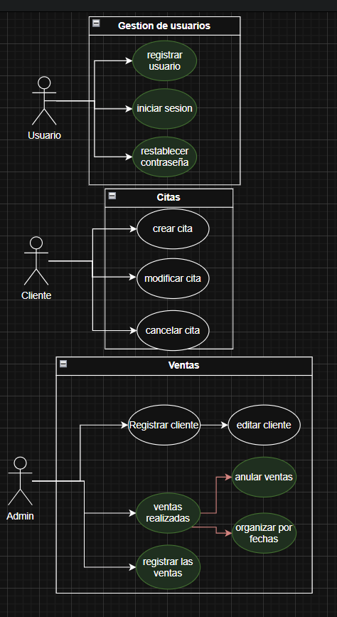
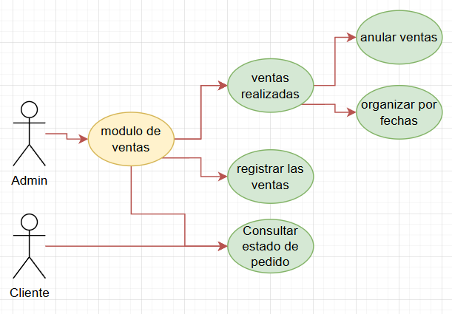
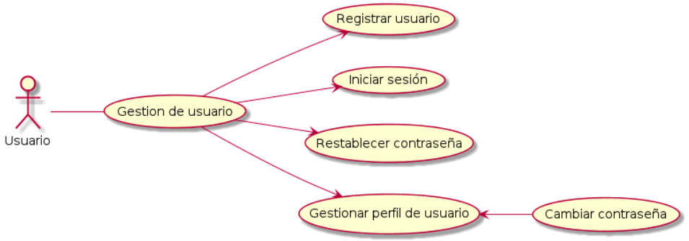
Pegar imagenes de los casos de uso con buena definición en esta hoja

Gestión de usuarios

